상품제안서
맞춤제작 탁상캘린더 180*200mm | 상품코드: S05666

 |  |  |  |  |  |  | 02-713-8555 | www.synergygift.co.kr
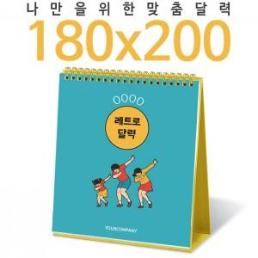

【상세/제작정보】 | <p><span style="font-size: 14pt;">※ 금, 은, 청, 먹 박중 택1하여 주시기 바랍니다.</span></p><p><span style="font-size: 14pt;">※ 기본 칼라인쇄 양면 포함입니다.</span></p><p><span style="font-size: 14pt;">※ 계절상품으로 가격, 제작기간이 변동될 수 있으니 양해바랍니다.</span></p><p><span style="font-size: 14pt;">※ 종이봉투 인쇄 별도 문의 바랍니다.</span></p>

【인쇄/포장옵션】 | 금박, 은박, 청박/먹박 / 종이봉투 동봉

【공급단가】 | 수량 | 100~ | 300~ | 1,000~ | 5,000~ | 10,000~
*VAT별도 | 황색밍크 | 5,800원 | 2,970원 | 1,620원 | 1,230원 | 1,160원
 | 검정레자크 | 5,800원 | 2,970원 | 1,620원 | 1,230원 | 1,160원
 | 검정밍크 | 5,800원 | 2,970원 | 1,620원 | 1,230원 | 1,160원

【상품 URL】 | https://www.synergygift.co.kr:443/src/goods_detail.php?gdno=17015

